RESUMEN PRESUPUESTO
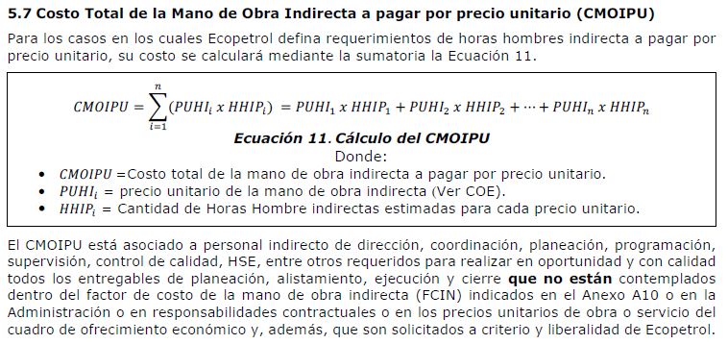
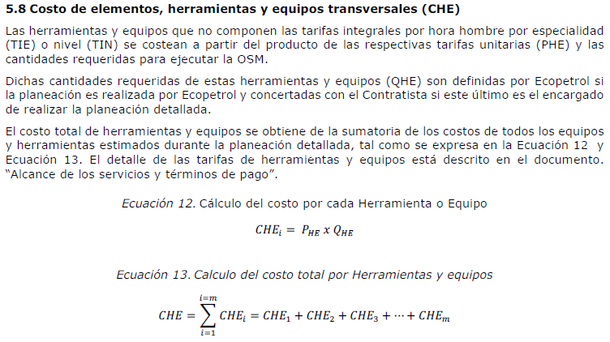
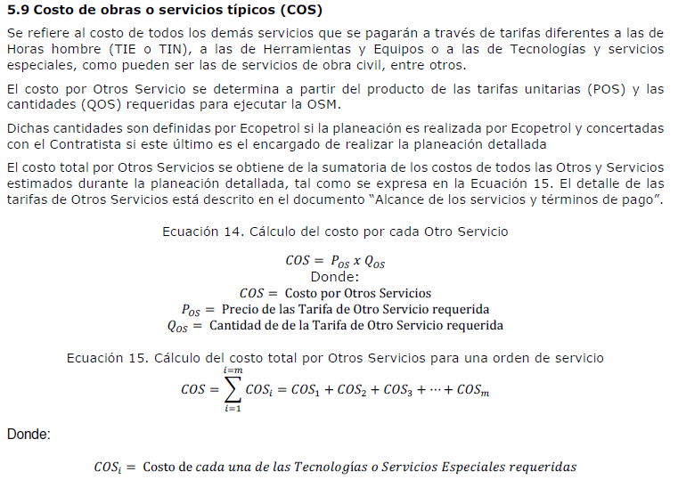
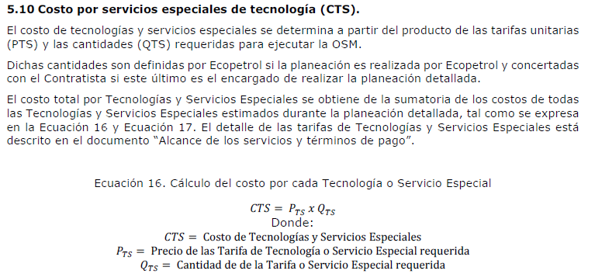
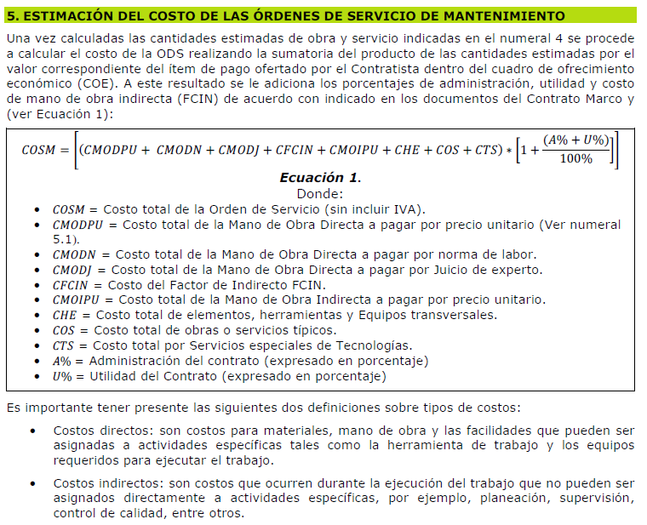
UNION TEMPORAL ITALCO ( CONTRATO 8603461 )
ESTIMACION DEL COSTO DE LA ORDEN DE SERVICIO DE MANTENIMIENTO (COSM)

5.1 CMODPU:
 | 5.1.1 | Mano de obra directa nacional (TIN - Tarifa integral por nivel) | $ -
 | 5.1.2 | Mano de obra directa extranjera | $ -

5.2 CMODN y CMODJ:
 | 5.2.1 | TIE (Tarifa Integral por Especialidad) - Jornada 60 horas semanales (horario diurno, dominical y festivo) | $ -
 | 5.2.2 | TIE (Tarifa Integral por Especialidad) - Cobertura 24 Horas por día (horario diurno, nocturno, dominical y festivo) | $ -
 | 5.2.3 | TIE (Tarifa Integral por Especialidad) - trabajo con traje HF - Jornada 60 horas semanales (horario diurno, dominical y festivo) | $ -
 | 5.2.4 | TIE (Tarifa Integral por Especialidad) - trabajo con traje HF - Cobertura 24 Horas por día (horario diurno, nocturno, dominical y festivo) | $ -

 |  | 5.1 CMODPU + 5.2 CMODN Y CMODJ | $ -

5.3 CFCIN:
 | FCIN: | 30.00%
 |  | 5.3 CFCIN = FCIN * Sum [ CMODPU + CMODN + CMODJ ] | $ -

5.4 CMOIPU:
 | 5.4.1 | Mano de obra indirecta Nacional | $ -
 | 5.4.2 | Mano de obra indirecta Extranjera | $ -

 |  | 5.4 CMOIPU: | $ -
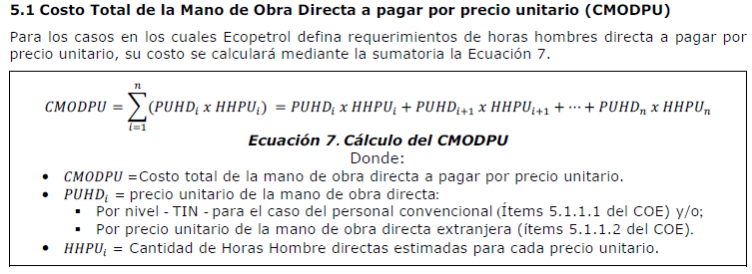
5.5 CHE:
 | 5.5.1 | Izaje, transporte y manipulación de cargas | $ -
 | 5.5.2 | Elevación de personas | $ -
 | 5.5.3 | Equipos para manejo a granel de materiales y/o residuos sólidos y líquidos | $ -
 | 5.5.4 | Equipos para lavado con agua alta presión | $ -
 | 5.5.5 | Equipos portátiles | $ -
 | 5.5.6 | Herramientas | $ -
 | 5.5.7 | Equipo aire Respirable / Elementos HSE | $ -
 | 5.5.8 | Contenedores y facilidades para campamentos | $ -
 | 5.5.9 | Transporte de personas | $ -
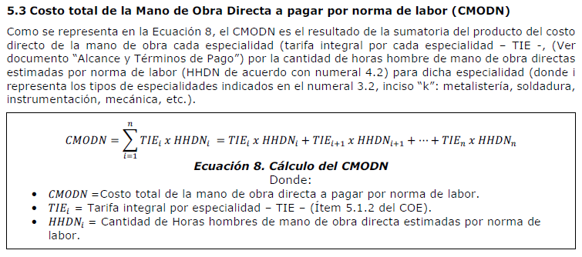
 | 5.5.10 | Herramientas Informáticas | $ -

 |  | 5.5 CHE: | $ -

5.6 COS:
 | 5.6.1 | Instalación y/o retiro de andamios | $ -
 | 5.6.2 | Equipo estático | $ -
 | 5.6.3 | Catalizadores, químicos, adsorbentes, cerámicos y lechos de filtración | $ -
 | 5.6.4 | Concretos refractarios - aislantes - ladrillos | $ -
 | 5.6.5 | Civil y Metalmecánico | $ -
 | 5.6.6 | Pinturas y recubrimientos | $ -
 | 5.6.7 | Servicios de limpieza y manejo de residuos | $ -
 | 5.6.8 | Mantenimiento transformadores de potencia | $ -
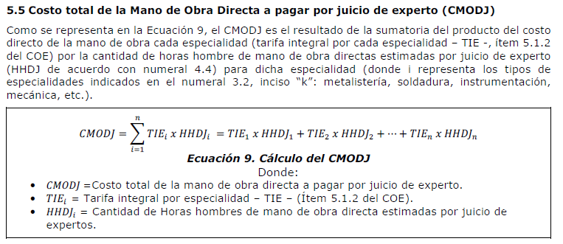
 |  | 5.6 COS: | $ -

5.8 CTS:
 | 5.8.1 | Tecnologías a Ofertar | $ -
 | 5.8.2 | Tecnologías (Nuevas) | $ -
 |  | 5.8 CTS: | $ -

5. COSM:
 |  | 5.1 CMODPU + 5.2 CMODN Y CMODJ | $ -
 |  | 5.3 CFCIN | $ -
 |  | 5.4 CMOIPU: | $ -
 |  | 5.5 CHE: | $ -
 |  | 5.6 COS: | $ -
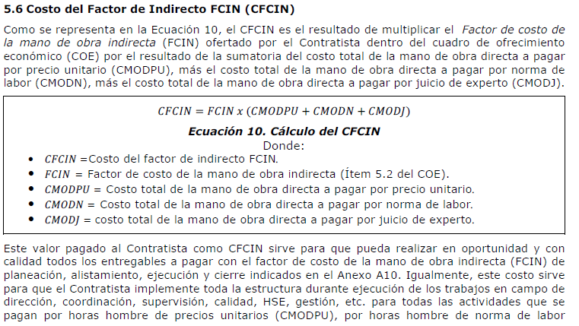
 |  | 5. 8 CTS: | $ -

 |  | CMODPU + CMODN + CMODJ + CFCIN + CMOIPU + CHE + COS + CTS | $ -

 |  | Administracion % | 11.00%
 |  | Vlr. Administración | $ -
 |  | Utilidad % | 5.00%
 |  | Vlr. Utilidad | $ -

 |  | COSM: | $ -

